Lab_1_3
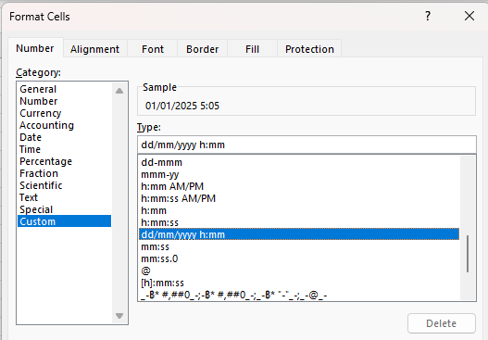
Time | Time | Time | Hour
5:30:00 | 20:05:00
 |  | #N/A | #N/A
DateTime | DateTime | Hour
1/1/25 | 1/2/25
 |  | #N/A

คำนวณค่า OT | 45 | บาท/hr

DateTime | DateTime | Hours | OT_Cost
1/1/25 | 1/1/25 |  |  | 10 * 45
1/1/25 | 1/1/25 |  |  | 5*45
1/1/25 | 1/1/25
1/1/25 | 1/2/25
1/1/25 | 1/2/25
1/1/25 | 1/2/25
1/1/25 | 1/2/25

Lab_1_4
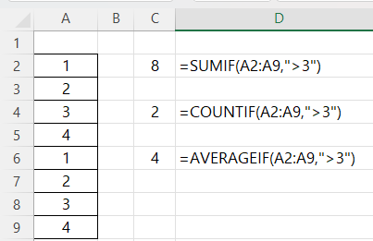
1 | #N/A
2
3 | #N/A
4
1 | #N/A
2
3
4

Lab_2_2
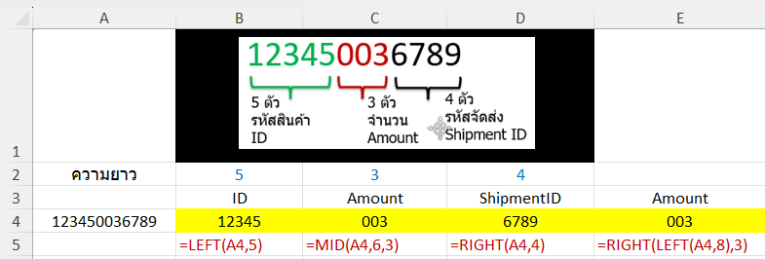
ความยาว | 5 | 3 | 4
 | ID | Amount | ShipmentID | Amount
123450036789
 | #N/A | #N/A | #N/A | #N/A

123450036789
912345003678
891234500367
789123450036

Lab_3_3
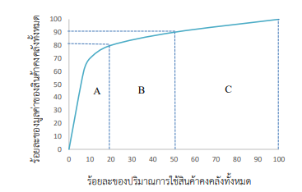
รายการ | รายการสินค้าคงคลัง (รหัสสินค้า) | ปริมาณการใช้สินค้า คงคลังต่อปี (หน่วย) | ราคาต่อหน่วย (บาท) | มูลค่าของสินค้าคงคลัง (บาท) | ลำดับที่
1 | A1 | 500 | 20
2 | X2 | 1,500 | 2
3 | D3 | 2,300 | 3
4 | C6 | 2,360 | 30
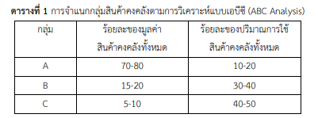
5 | V4 | 5,060 | 0.85
6 | B8 | 6,260 | 5.25
7 | L9 | 7,200 | 4.5
8 | S5 | 11,000 | 0.25
9 | G7 | 14,000 | 15
10 | O9 | 15,700 | 0.35
11 | P3 | 15,500 | 7
12 | I9 | 15,700 | 12
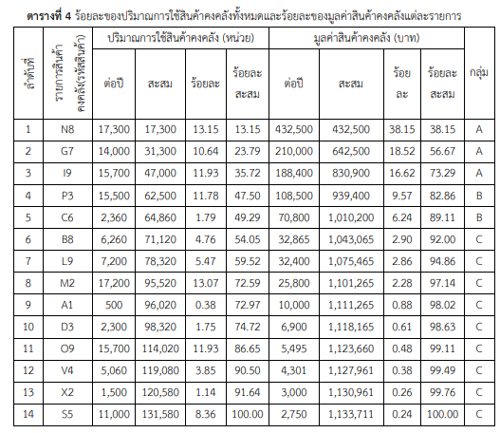
13 | M2 | 17,200 | 1.5
14 | N8 | 17,300 | 25

Lab_4_1
Month | Sales | Trend | https://www.ablebits.com/office-addins-blog/excel-trend-function/
1 | 3,100
2 | 3,700
3 | 3,500
4 | 3,400
5 | 3,350
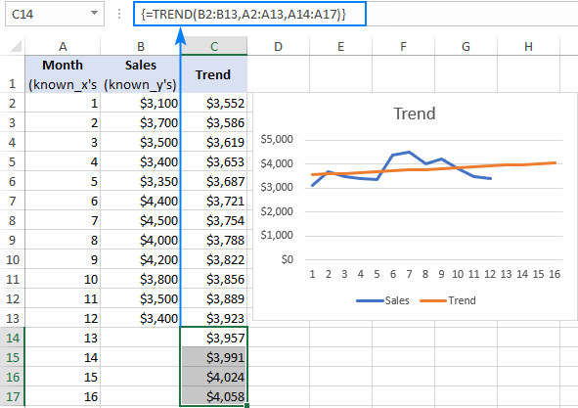
6 | 4,400
7 | 4,500
8 | 4,000
9 | 4,200
10 | 3,800
11 | 3,500
12 | 3,400
13
14
15
16
17

$3,100
$3,700
$3,500
$3,400
$3,350
$4,400
$4,500
$4,000
$4,200
$3,800
$3,500
$3,400

Lab_4_2
Month | Resellers | Advertising | Sales | Trend | https://www.ablebits.com/office-addins-blog/excel-trend-function/
Jan, 2018 | 6 | 45 | 3,100
Feb, 2018 | 7 | 55 | 3,700
Mar, 2018 | 7 | 47 | 3,500
Apr, 2018 | 8 | 60 | 3,400
May, 2018 | 8 | 90 | 3,350
Jun, 2018 | 9 | 100 | 4,400
Jul, 2018 | 10 | 100 | 4,500
Aug, 2018 | 9 | 95 | 4,000
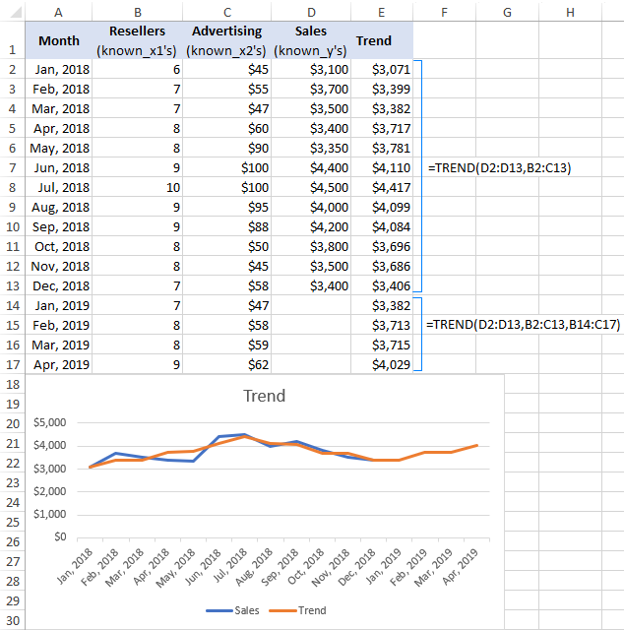
Sep, 2018 | 9 | 88 | 4,200
Oct, 2018 | 8 | 50 | 3,800
Nov, 2018 | 8 | 45 | 3,500
Dec, 2018 | 7 | 58 | 3,400
Jan, 2019 | 7 | 47
Feb, 2019 | 8 | 58
Mar, 2019 | 8 | 59
Apr, 2019 | 9 | 62

$3,100
$3,700
$3,500
$3,400
$3,350
$4,400
$4,500
$4,000
$4,200
$3,800
$3,500
$3,400

Lab_4_3
Month | Temp. F | Moving | Average | https://www.ablebits.com/office-addins-blog/moving-average-excel/
Jan | 39 |  |  | Calculating moving average
Feb | 42
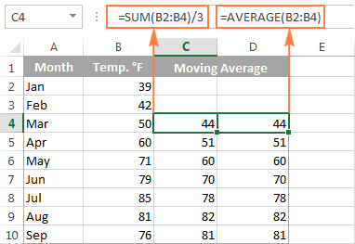
Mar | 50
Apr | 60
May | 79
Jun | 85
Jul | 81
Aug | 76
Sep | 71

Lab_4_4
Month | Sales
Jan | 200 | Average for last 3 months:
Feb | 320
Mar | 180 |  | https://www.ablebits.com/office-addins-blog/moving-average-excel/
Apr | 450 |  | Calculating moving average
May | 360
Jun | 400
Jul | 240
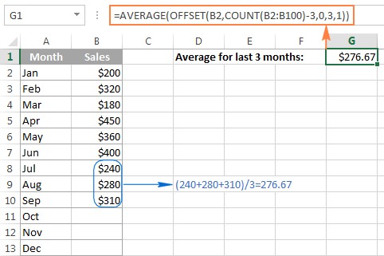
Aug | 280
Sep | 310
Oct
Nov
Dec

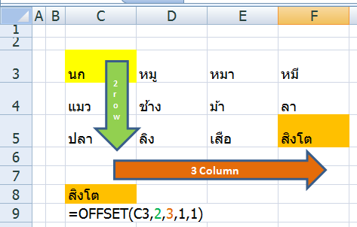
 |  |  |  | https://www.thepexcel.com/offset-function/

 |  |  |  | นก | หมู | หมา หมี | หมี
 |  |  |  | แมว | ช้าง | ม้า | ลา
 |  |  |  | ปลา | ลิง | เสือ | สิงโต

 |  |  |  | =OFFSET(J32,2,3,1,1)
 |  |  |  | สิงโต

 |  |  |  | =OFFSET(J32,1,1,2,1)
 |  |  |  | ช้าง
 |  |  |  | ลิง

